正常系
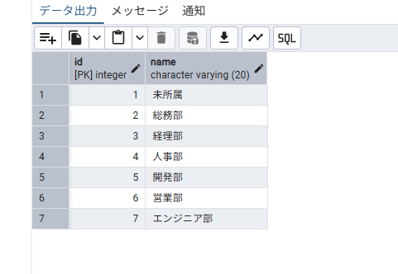


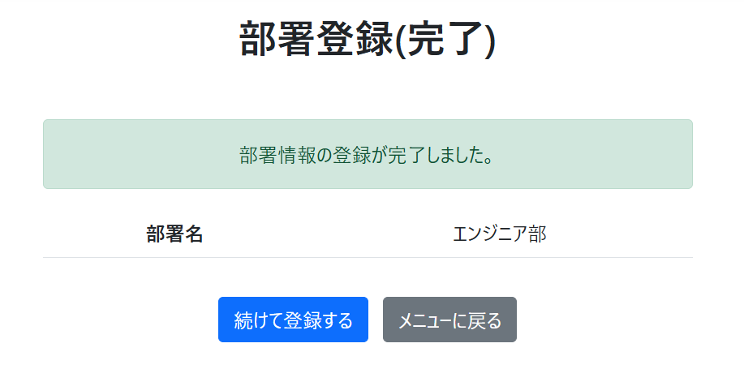
正常系テスト
1-1 |  | 2-1 |  | 3-1



 |  |  | 3-2

 | 2-2

異常系

異常系テスト
 | 1-2

 | 1-3 | 20字以上は入力できず


 | 1-4


 | 1-5

